Raumboje-stb
 | Raumboje-Stb (Team-Race)
Achtung: Beim Team-Race ist die Zone 2 Rumpflängen, nicht wie sonst 3 Rumpflängen
Geben Sie bei jeder Aussage in der Spalte (r/f) an, ob sie richtig (r) oder falsch (f) ist, dann erfolgt
Rückmeldung mit ok oder nein und Regelbezug.

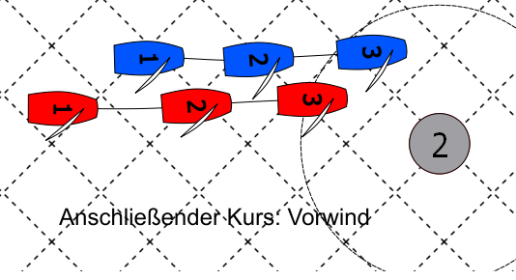
 | Aussage zu Bild 1 | (r/f) | Antwort
 | Blau hat in Pos 1 Wegerecht
 | Blau hat in Pos 2 Wegerecht
 | Rot hat Anspruch auf Bahnmarken-Raum
 | Blau darf zu machen |  | falsche Eingabe
 | Rot muss nach der Bahnmarke auf den Vorwindkurs abfallen

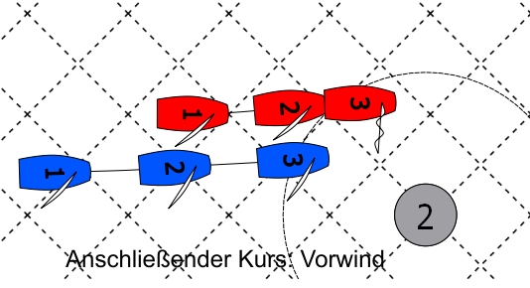
 | Aussage zu Bild 2 | (r/f) | Antwort
 | Rot hat in 1 u. 2 Wegerecht
 | Rot hat in Pos 3 Wegerecht
 | Rot hat Anspruch auf Bahnmarken-Raum
 | Rot kann zur Boje abfallen
 | Rot darf warten

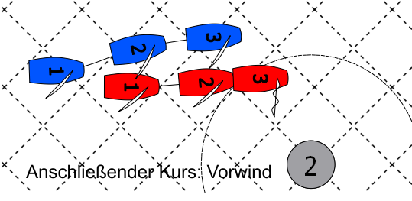
 | Aussage zu Bild 3 | (r/f) | Antwort
 | Rot hat in 1 u. 2 Wegerecht
 | Rot hat in Pos 3 Wegerecht
 | Rot hat Anspruch auf Bahnmarken-Raum
 | Rot muss an der Boje abfallen
 | Rot darf luven
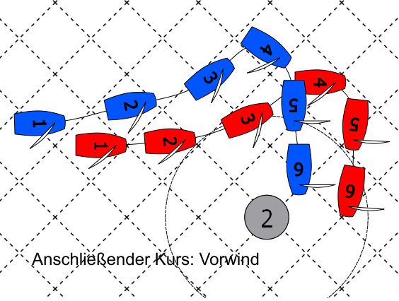
 | Rot auch nach der Boje weiterfahren und luven

 | Aussage zu Bild 4 | (r/f) | Antwort
 | Rot hat in Pos 1 Wegerecht
 | Rot hat in Pos 3 Wegerecht
 | Rot hat in Pos 3 Anspruch auf Bahnmarken-Raum
 | Rot hat in Pos 4 Anspruch auf Bahnmarken-Raum
 | Rot hat in Pos 5 Wegerecht
 | Blau hat in Pos 5 Anspruch auf Bahnmarken-Raum

